仕様書
仕様書

モデル
マップ
ゲーム画面
ランキング

音
敵
タイトル
経験値

モーション
UI
チュートリアル

決闘モード
プレイヤー
プレイヤー選択

マップ
戻る
マップ

 |  |  | ステージ | 穴

 |  |  | ステージは青い円です。 | ステージの周りに配置します
 |  | 穴 | この中で戦闘を行ってもらいます | 作る際には何も配置しなくていいです
 |  |  | 自分からステージ外には出られません | 穴にはテクスチャーもいらないです
 |  |  | ステージにはレンガのような
 |  | ステージ | テクスチャーにしようと思います.

 |  |  | 観客席

 |  |  | 観客席は階段状の椅子を
 |  |  | 何段も重ねて席にします
 |  |  | 円状に配置していきます

 | 観客席

モデル
戻る
モデル

モデルはストーンハースというゲームに似せて作ります | 武器 | 決定 | 人 | 決定
出来たら完成のところに○を入れます | ナイフ | ○ | 兄
武器はストーンハースに似せないです | 鉄の斧 | 〇 | 弟
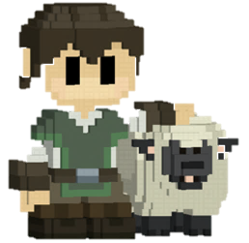
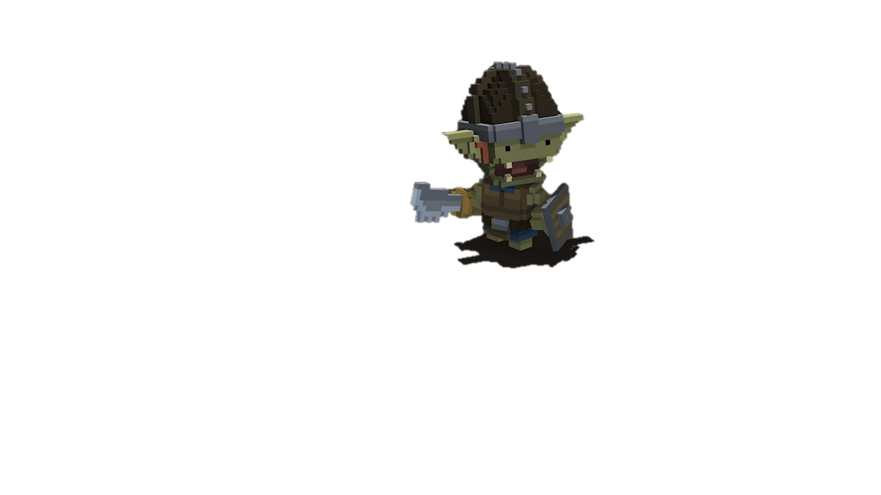
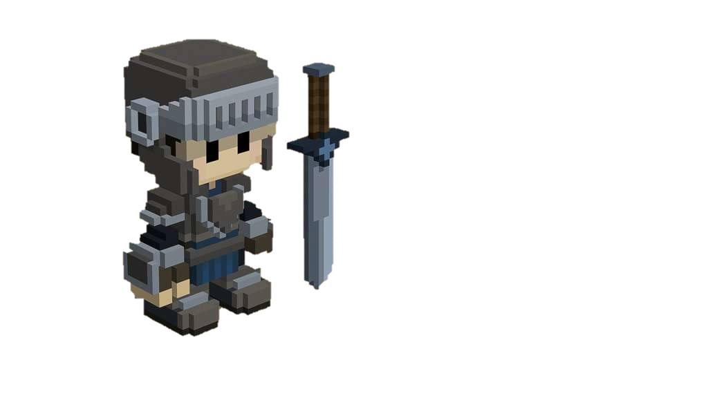
 | 二刀流（違った鉄の剣） | 〇 | 盾の敵
 | ハンドガン | ○ | 銃の敵
 | クロスボウ | 〇 | 剣の敵
 | アサルトライフル | ○
 | 盾（敵）
 | サブマシンガン
 | 鉄のやり

 | マップオブジェト | 決定
 | 観客席
 | ステージ
 | はりのトラップ | 〇

敵
戻る
敵

敵にはそれぞれに能力があります | 剣の敵 | 銃の敵
剣の敵：：移動速度が速く攻撃速度も速いダメージは普通体力は低い
銃の敵：：移動速度が遅く大体は盾の敵の後ろにいる攻撃範囲が遠すぎるとダメージが低い | ステータス | ステータス
盾の敵：：プレイヤーの攻撃を防ぐ役割攻撃はできない | 体力：：５ | 体力：：7
バランスが取れなければどんどん変えていく予定です | 移動速度：：７ | 移動速度：：5
これ以上敵を増やしていこうとは考えていないです | 攻撃速度：：７ | 攻撃速度：：5
 | ダメージ：：3 | ダメージ：：1.5～3
 | 経験値 : : 1 | 経験値 : : 1

 | 盾の敵 | ステータス

 | ステータス | ステータスの基本値
 | 体力：：8 | 敵がバトル中にステータスが
 | 移動速度：：3 | 上がることはない。
 | 攻撃速度：：攻撃不能
 | ダメージ：：攻撃不能
 | 経験値 : : 1

音
戻る
音

右に使う音を書いておきます。 | 音 | 決定
今後増えるかもしれませんが今のところはこの音でやっていきます | 剣を振る音
タイトルやチュートリアルの時の音は優しい音にしていこうと思います | ダメージを受けた時の音
ランキングはテンションが上がる音にしていきます | 銃を撃つ音
完成したら○を入れます。 | 武器のレベルが上がった音
 | タイトルのBGM
 | チュートリアルのBGM
 | ゲームのBGM
 | キャラ選択、Enterの時の音
 | ランキングのBGM

モーション
戻る
モーション

 | モーション | 完成
モーションはストーンハースのモーションに似せようと思ってます | 剣キャラの歩行
作るモーションは、右に出ているので確認してください。 | 剣を振る（攻撃）
モーションが出来たら○をつけていきます。 | 剣レベル１の武器
今後増えるかもしれませんが今のところはこのモーションを作ります | 剣レベル２の武器
 | 剣レベル３の武器
 | 剣レベル４の武器

 | 銃のキャラの歩行
 | 銃を撃つ（攻撃）
 | 銃レベル１の武器
 | 銃レベル2の武器
 | 銃レベル3の武器
 | 銃レベル4の武器

UI
戻る
UI

 | ①

 |  |  | ① | ②

 |  |  | 武器のレベルを表示するUIです。 | 体力を表示するUIです。
 |  |  | 赤いゲージが増えていくことによって | 敵の攻撃を受けたら減少させていきます
 |  |  | レベルが上がります。 | 体力が四分の一になったら
 |  |  | レベルが上がると赤いゲージがリセット | 色を変えて赤色にさせていこうと思います
 |  |  | されレベルが一つ大きくなります | 体力の回復はしません。
 |  |  | レベルは最大3まで上がります。 | 体力がなくなったらゲームオーバーです。
 |  |  | 最大レベルまで行ったら
 |  |  | 赤いゲージを


 |  |  |  | 四分の一の体力の時の色

 |  | ②

決闘モード
戻る
決闘モード

2人用の時のみできプレイヤー同士でバトルを最後に行ってもらい勝者を決めるモードです。
決闘モードが始まる前に二人とも体力を回復してから特定の吹だしを出してから戦闘を行ってもらいます。
勝った方をランキングの載せます。
PvPなのでプレイヤーにはキャラの性能の差で負けてほしくないので決闘モードが出来たら
何回も対戦を行っていきたいと思います

プレイヤー
戻る
プレイヤー

プレイヤーにはそれぞれに能力があります | 剣のプレイヤー |  | 銃のプレイヤー
剣のプレイヤー：：攻撃力が高くて移動も早いが攻撃範囲が狭い攻撃速度が少し遅い
銃のプレイヤー：：攻撃範囲が広く攻撃速度は速いが攻撃の威力は低く遠すぎると弾がばらけて威力が低くなる | ステータス |  | ステータス
プレイヤーは強すぎても弱すぎてもダメなのでどんどん調整させていきます。 | 体力：：100 |  | 体力：：100
武器のレベルでステータスを上げていこうかとも思っています。 | 移動速度：：８ |  | 移動速度：：6
プレイヤーの上がる最大レベルは１０． | 攻撃速度：：5 |  | 攻撃速度：：6
 | ダメージ：：5 |  | ダメージ：：2.5～3.5

 | レベルアップのステータス

 | Level 1 | 体力：：20UP
 | Level 2 | 攻撃速度：：6
 | Level 3 | 武器進化
 | Level 4 | 体力：：20UP
 | Level 5 | ダメージ：：1UP
 | Level 6 | 武器進化
 | Level 7 | 体力：：20UP
 | Level 8 | 武器進化
 | Level 9 | 体力：：20UP
 | Level 10 | 武器進化

ゲーム画面
戻る
ゲーム画面

 | 一人用
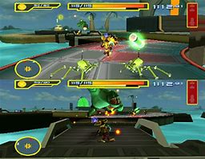
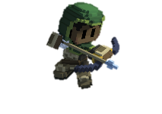
 |  | カメラ | 操作

 |  | カメラは三人称視点でやっていきます | 基本はコントローラー操作にします
 |  | 右の画像のようにやっていきたいと | L3で移動
 |  | 思います。 | R3で視点操作
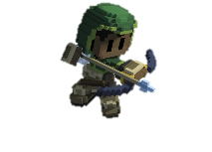
 |  | 見ずらかったりやりにくかった場合は | ■で攻撃やりにくかったらR1
 |  | 三人称のままでカメラの角度を変えて | ○で選択したものを決定
 |  | やっていきます。 | この操作でやっていこうと思います

 |  | 敵
 | 二人用
 |  | フェーズバトル方式でやっていきます
 |  | 最大4フェーズで1フェーズごとに
 |  | 敵をどんどん増やしていきたいと
 |  | 思っています。
 |  | 最終フェーズの4フェーズ目には
 |  | ボスを出現させていきたいと思います。

タイトル
戻る
タイトル

 | 上から見たステージの全体図 |  | タイトル | プレイヤー

 |  |  | タイトルは少し派手なフォントに | プレイヤーは上から落とします。
 |  |  | していこうと思います。 | 落とすときに剣のプレイヤーは
 |  | タイトル | タイトルは今のところ決まってませんが | 剣を振りながら落として
 |  |  | アルファの提出までには決めたいと | 銃のプレイヤーは銃を撃ちながら
 |  |  | 思っています。 | 落としていきたいと思います。
 |  |  | タイトルを出すときは最初は透明で | この演出は仮で決めているので
 |  |  | 徐々に右からタイトルを出していきます | 変わると思います。
 |  |  | プレイヤーの演出が終わった後にやります

 |  |  | PressEnter

 |  |  | Enterキーを押されたら
 |  |  | 点滅させていこうと思っています。
 |  |  | Enterキーを押されたときには
 |  | 2人のプレイヤーを出す | 特定の音を出していきたいと思います。

チュートリアル
戻る
チュートリアル

 | ゲーム説明 | 敵

 | ゲーム説明は選んだキャラクターで | 数体敵を配置していきます。
 | 変えていきます。 | チュートリアルの敵を倒しても
 | 説明内容はゲーム概要、キャラ説明 | 経験値ははいりません。
 | コントローラー操作説明をします。
 | 必要なら、他の説明文も追加していきます | プレイヤーは敵から攻撃を受けても
 |  | 体力は減らしません。

ゲーム説明

プレイヤー選択
戻る
プレイヤー選択 |  | 選択矢印

 |  |  | 選択矢印 | 選択された時の演出

 |  |  | 選びたいキャラクターの上に出します | プレイヤーが選ばれた時の演出は
 |  |  | キャラクターを選択されたときは | その時選ばれたプレイヤーのモーションを
 |  |  | 点滅させたいと思っています。 | 出したいと思います。

剣のプレイヤー
銃のプレイヤー

 |  |  | テロップ

 |  |  | プレイヤーの名前です。
 |  |  | 選択しやすいようにテロップを出します。
 |  |  | テロップはずっと出しておきたいと思います

 | テロップ

ランキング
戻る
ランキング | テロップ

その時にプレイしたゲームモードを表示する
 |  | テロップ | スコア

1
 |  | テロップにはやっていた | スコアはプレイするモードで変えます
 |  | ゲームモードを出します。 | 個別で管理して決闘モードでは
 |  | 何をやっていたかわかるようにと | 最後に勝負して買った方のスコアを
スコア
 |  | ランキングに区別をつけて分かりやすく | 反映していきます。
 |  | するためです。
2
スコア

3
スコア

4
スコア

経験値
戻る
経験値

経験値は敵を倒したらもらえるものです。 |  |  |  | 経験値の取得
1人プレイだったら取得できる経験値は変わらないが
２人プレイだったら片方のプレイヤーが倒した敵の四分の一の経験値をもう一人の味方に渡す。 |  |  |  | 最低ライン
この仕様に関してはレベルアップを前提にゲームを作るから入れているものです。 |  |  |  | レベルアップするだけ
必ず実装します。
 |  |  |  | 最高ライン
 |  |  |  | 敵を倒したら見える経験値を落として
経験値テーブル |  |  |  | 近づいたら経験値をしゅとくするような
Level 1 | 1 | 10 | 0 | 演出を出す。
Level 2 | 2 | 11 | 10
Level 3 | 3 | 12 | 21
Level 4 | 4 | 13 | 33
Level 5 | 5 | 14 | 46
Level 6 | 6 | 15 | 60
Level 7 | 7 | 17 | 75
Level 8 | 8 | 19 | 92
Level 9 | 9 | 21 | 111
Level 10 | 10 | 23 | 132

